Сводка
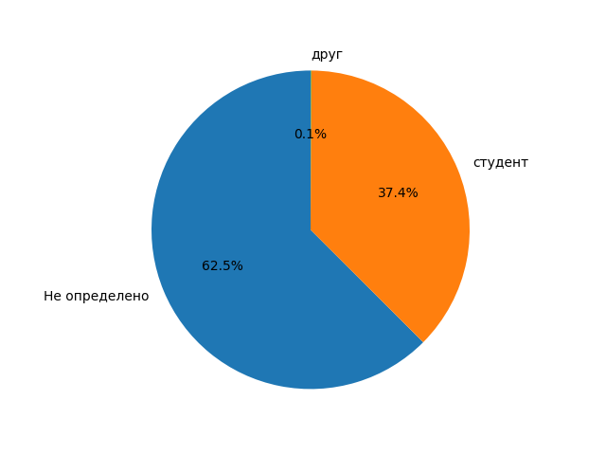
Категория | Количество | Процент
Не определено | 1106 | 62.52
студент | 662 | 37.42
друг | 1 | 0.06

